PL_PEX
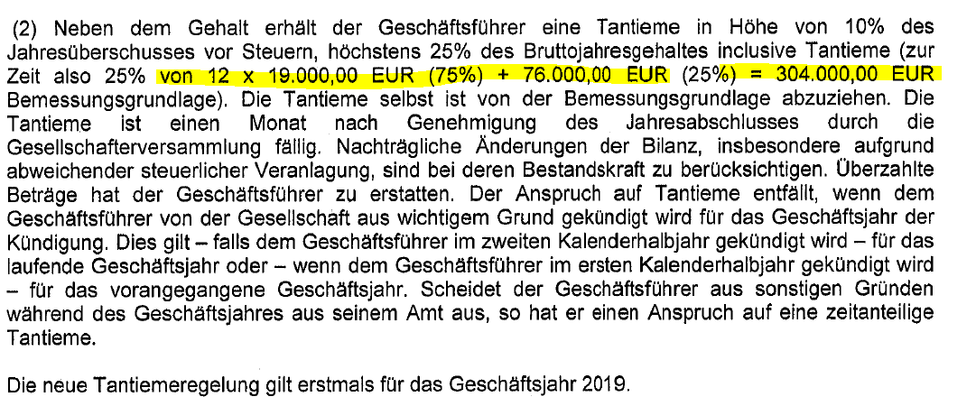
Projekt Namur | 2022-12-31 | 2023-12-31 | 2024-12-31 | 2025-12-31 | BT Kategorisierung | Kommentar BT | Heinz Meise
in TEUR | IST | IST | IST | IST

Geschäftsführergehalt | 228 | 228 | 291 | 353 | GF Gehalt | Tantieme f. Henze wurde in 2024 und 2025 auf falsches Konto gebucht, manuell angepasst
Tantieme Geschäftsführer | 76 | 76 | 93 | 89 | GF Tantieme
GF Vergütung | 304 | 304 | 383 | 442

Löhne und Gehälter | n/a | 2,730 | 3,300 | 2,986 | MA Gehalt
Tantieme Mitarbeiter (MA) | n/a | 44 | - | - | MA Tantieme | Tantieme f. Henze wurde in 2024 und 2025 auf falsches Konto gebucht, manuell angepasst Tantieme 2023 entfällt auf Reinert EUR 27.750 sowie Henze mit EUR 16.000
MA - Löhne und Gehälter | 2,709 | 2,774 | 3,300 | 2,986

Löhne und Gehälter (Gesamt) | 3,013 | 3,078 | 3,683 | 3,428

Sozialabgaben | 551 | 681 | 839 | 798 | Sozialabgaben

Personalaufwand | 3,564 | 3,759 | 4,522 | 4,226

in % der Gesamtleistung
GF Vergütung | 1.9% | 2.0% | 2.3% | 2.9%
MA - Löhne und Gehälter | 16.5% | 17.9% | 19.4% | 19.6%
Sozialabgaben | 3.4% | 4.4% | 4.9% | 5.2%
Personalaufwand | 21.7% | 24.2% | 26.6% | 27.7%

Durchschnittliche Mitarbeiter
Geschäftsführer | 1.0 | 1.0 | 1.5 | 2.0
Mitarbeiter | 74.9 | 69.7 | 77.3 | 76.4
Anzahl FTE | 75.9 | 70.7 | 78.8 | 78.4
 |  |  |  |  |  |  | Wolfgang Henze
Durchschnittlicher Personalaufwand (excl. Sozialabgaben)
Geschäftsführer | 304 | 304 | 256 | 221
Mitarbeiter | 36 | 40 | 43 | 39 | 2.6%
Durchschnittlicher Personalaufwand gesamt | 40 | 44 | 47 | 44

Sozialversicherungsquote | 18.3% | 22.1% | 22.8% | 23.3%

Quelle: Datenraum/ eigene Analysen

Personalaufwand Lead PL | (3,564) | (3,759) | (4,522) | (4,226)
Check | - | - | - | -

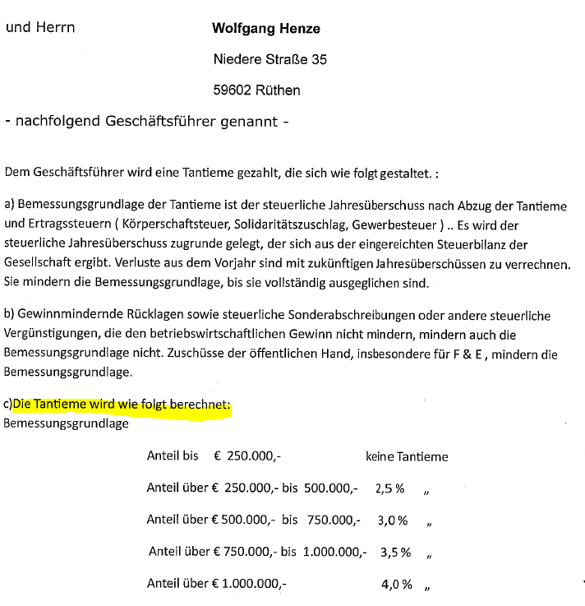
Plausibilisierung GF Gehälter
Herr Heinz Meise
Grundgehalt |  | 228 | 228 | 228
Tantieme |  | 76 | 76 | 76 |  | Anteilig bis Juli berücksichtigt, da letzte Anpassung. Aug-Sep direkt im Net Debt berücksichtigt
Summe |  | 304 | 304 | 304

Herr Wolfgang Henze
Grundgehalt (Anteilig ab Juli 24) |  |  | 62.5 | 125
Tantieme |  |  | 16.757 | 12.53
Summe |  | 0 | 79.257 | 137.53

Gesamt GF |  |  | 383.257 | 441.53
Check |  |  | (0) | (0)

NA_monthly
 |  |  |  |  |  |  |  |  |  |  |  |  |  |  |  |  |  |  |  |  |  |  |  |  | (503) | (293)
 |  |  |  |  |  |  |  |  |  |  |  |  |  |  |  |  |  |  |  |  |  |  |  |  | 1,256
Projekt Namur | 2022-12-31 | 2023-01-31 | 2023-02-28 | 2023-03-31 | 2023-04-30 | 2023-05-31 | 2023-06-30 | 2023-07-31 | 2023-08-31 | 2023-09-30 | 2023-10-31 | 2023-11-30 | 2023-12-31 | 2024-01-31 | 2024-02-29 | 2024-03-31 | 2024-04-30 | 2024-05-31 | 2024-06-30 | 2024-07-31 | 2024-08-31 | 2024-09-30 | 2024-10-31 | 2024-11-30 | 2024-12-31 | 2025-01-31 | 2025-02-28 | 2025-03-31 | 2025-04-30 | 2025-05-31 | 2025-06-30 | 2025-07-31 | 2025-08-31 | 2025-09-30 | 2025-10-31 | 2025-11-30 | 2025-12-31
in TEUR | IST | IST | IST | IST | IST | IST | IST | IST | IST | IST | IST | IST | IST | IST | IST | IST | IST | IST | IST | IST | IST | IST | IST | IST | IST | IST | IST | IST | IST | IST | IST | IST | IST | IST | IST | IST | IST

Immaterielle Vermögensgegenstände | 6 | 6 | 6 | 6 | 5 | 5 | 5 | 5 | 4 | 4 | 4 | 4 | 4 | 3 | 3 | 3 | 3 | 3 | 2 | 2 | 2 | 2 | 1 | 1 | 204 | 204 | 204 | 204 | 204 | 204 | 204 | 345 | 345 | 345 | 345 | 345 | 666 | /fixed assets/intangible assets
Sachanlagen | 981 | 941 | 914 | 903 | 877 | 852 | 828 | 810 | 800 | 788 | 782 | 761 | 715 | 690 | 659 | 647 | 760 | 743 | 803 | 759 | 771 | 780 | 821 | 1,017 | 826 | 798 | 774 | 739 | 720 | 698 | 676 | 654 | 633 | 615 | 600 | 602 | 600 | /fixed assets/tangible assets
Finanzanlagen | 207 | 207 | 207 | 207 | 207 | 207 | 207 | 207 | 207 | 203 | 207 | 207 | 182 | 182 | 182 | 182 | 182 | 182 | 182 | 182 | 182 | 182 | 79 | 79 | 75 | 75 | 75 | 44 | 44 | 44 | 44 | 44 | 44 | 44 | 44 | 44 | 122 | /fixed assets/financial assets
Anlagevermögen | 1,194 | 1,154 | 1,126 | 1,115 | 1,090 | 1,064 | 1,040 | 1,021 | 1,011 | 995 | 993 | 972 | 901 | 876 | 845 | 832 | 945 | 928 | 987 | 944 | 955 | 964 | 902 | 1,097 | 1,106 | 1,077 | 1,054 | 987 | 968 | 945 | 923 | 1,043 | 1,022 | 1,004 | 989 | 990 | 1,388
Vorräte | 1,953 | 1,953 | 1,953 | 1,953 | 1,953 | 1,953 | 2,718 | 2,718 | 2,718 | 2,951 | 2,951 | 2,951 | 2,652 | 2,652 | 2,652 | 2,652 | 2,672 | 2,672 | 2,676 | 2,676 | 2,676 | 2,676 | 2,656 | 2,600 | 3,856 | 3,856 | 3,856 | 3,856 | 3,856 | 3,856 | 3,856 | 3,856 | 3,856 | 3,856 | 3,856 | 3,856 | 2,913 | /working capital/inventory
Forderungen aus LuL | 1,781 | 1,633 | 1,793 | 1,751 | 1,672 | 1,639 | 1,444 | 1,348 | 1,746 | 1,767 | 1,716 | 2,131 | 1,586 | 1,606 | 1,675 | 1,804 | 1,818 | 1,639 | 1,553 | 1,339 | 1,334 | 1,599 | 1,532 | 1,355 | 1,989 | 1,577 | 1,852 | 1,736 | 1,754 | 2,011 | 1,977 | 1,432 | 1,896 | 1,659 | 1,609 | 1,583 | 1,416 | /working capital/all trade receivables
Verbindlichkeiten aus LuL | (753) | (720) | (919) | (1,279) | (903) | (856) | (847) | (672) | (562) | (855) | (651) | (666) | (898) | (972) | (606) | (595) | (798) | (945) | (873) | (1,612) | (1,160) | (1,327) | (699) | (767) | (1,270) | (1,120) | (1,119) | (838) | (831) | (845) | (425) | (599) | (544) | (382) | (261) | (636) | (63) | /working capital/all trade payables
Erhaltene Anzahlungen | (50) | (50) | (50) | (50) | (50) | (50) | (50) | (50) | (50) | (50) | (50) | (50) | (50) | (50) | (50) | (50) | (50) | (50) | (50) | (50) | (50) | (50) | (50) | (50) | (50) | (50) | (50) | (50) | - | - | - | - | - | - | - | - | - | /working capital/all trade payables/advances received on orders
Trade Working Capital | 2,931 | 2,816 | 2,778 | 2,375 | 2,672 | 2,687 | 3,265 | 3,345 | 3,853 | 3,813 | 3,966 | 4,365 | 3,290 | 3,237 | 3,671 | 3,811 | 3,642 | 3,315 | 3,306 | 2,352 | 2,799 | 2,897 | 3,438 | 3,138 | 4,524 | 4,263 | 4,539 | 4,703 | 4,779 | 5,022 | 5,407 | 4,690 | 5,208 | 5,133 | 5,204 | 4,803 | 4,266
Sonstige Vermögensgegenstände | 33 | 177 | 26 | 28 | 0 | 10 | 50 | 41 | 19 | 23 | 21 | 19 | 297 | 291 | 289 | 197 | 195 | 201 | 199 | 202 | 202 | 203 | 204 | 201 | 314 | 165 | 89 | 92 | 153 | 152 | 153 | 153 | 152 | 93 | 193 | 63 | 309 | /working capital/other working capital/other current assets
Aktive Rechnungsabgrenzungsposten | 30 | 43 | 37 | 49 | 72 | 66 | 63 | 60 | 72 | 62 | 86 | 78 | 66 | 92 | 96 | 87 | 85 | 75 | 78 | 75 | 66 | 57 | 81 | 71 | 63 | 132 | 123 | 112 | 110 | 101 | 93 | 84 | 78 | 67 | 65 | 57 | 51 | /working capital/other working capital/prepaid expenses
Sonstige Aktiva | 63 | 221 | 63 | 77 | 72 | 76 | 113 | 100 | 91 | 86 | 107 | 96 | 362 | 383 | 385 | 284 | 280 | 276 | 277 | 277 | 268 | 260 | 285 | 273 | 377 | 298 | 212 | 203 | 263 | 253 | 246 | 236 | 230 | 160 | 258 | 120 | 360
Sonstige Rückstellungen | (528) | (542) | (408) | (420) | (431) | (423) | (485) | (497) | (392) | (454) | (419) | (364) | (425) | (408) | (423) | (434) | (449) | (464) | (415) | (321) | (332) | (348) | (363) | (299) | (228) | (238) | (255) | (273) | (290) | (307) | (274) | (531) | (549) | (419) | (321) | (223) | (428) | /working capital/other working capital/other provisions
Sonstige Verbindlichkeiten | (448) | (553) | (576) | (397) | (436) | (261) | (305) | (183) | (213) | (320) | (268) | (270) | (290) | (251) | (307) | (368) | (378) | (325) | (355) | (312) | (344) | (343) | (297) | (330) | (429) | (343) | (260) | (268) | (302) | (275) | (323) | (325) | (267) | (239) | (287) | (235) | (232) | /working capital/other working capital/other current liabilities
Sonstige Passiva | (976) | (1,096) | (985) | (817) | (867) | (684) | (791) | (680) | (606) | (774) | (687) | (634) | (715) | (659) | (730) | (802) | (827) | (789) | (770) | (633) | (676) | (690) | (660) | (629) | (658) | (581) | (515) | (541) | (592) | (582) | (598) | (856) | (816) | (658) | (609) | (458) | (660)
Other Working Capital | (913) | (875) | (922) | (739) | (796) | (608) | (677) | (580) | (515) | (688) | (580) | (538) | (353) | (276) | (345) | (518) | (548) | (513) | (493) | (356) | (409) | (430) | (375) | (356) | (281) | (283) | (303) | (337) | (330) | (329) | (352) | (620) | (586) | (498) | (351) | (338) | (300)
Net Working Capital | 2,018 | 1,941 | 1,856 | 1,636 | 1,877 | 2,079 | 2,587 | 2,765 | 3,338 | 3,125 | 3,386 | 3,828 | 2,937 | 2,960 | 3,326 | 3,293 | 3,094 | 2,803 | 2,813 | 1,995 | 2,390 | 2,467 | 3,063 | 2,782 | 4,243 | 3,980 | 4,237 | 4,366 | 4,450 | 4,693 | 5,056 | 4,070 | 4,622 | 4,635 | 4,853 | 4,466 | 3,966
Liquide Mittel | 3,008 | 3,047 | 2,975 | 2,637 | 2,548 | 2,108 | 2,385 | 2,235 | 2,010 | 2,161 | 1,926 | 1,791 | 2,716 | 2,891 | 2,759 | 3,123 | 2,307 | 2,588 | 2,246 | 2,303 | 2,056 | 1,633 | 1,062 | 1,297 | 1,004 | 1,408 | 1,219 | 1,049 | 1,162 | 1,028 | 874 | 1,708 | 1,568 | 1,709 | 1,707 | 1,884 | 2,026 | /net debt/cash and cash equivalent
Verbindlichkeiten ggü.Kreditinstituten | - | - | - | - | - | - | - | - | - | - | - | - | - | - | - | - | - | - | - | - | - | - | - | - | - | - | - | - | - | - | (4) | (8) | (8) | (19) | (19) | (19) | (19) | /net debt/liabilities to credit institutions
Pensionsrückstellungen | (201) | (201) | (201) | (201) | (201) | (201) | (201) | (201) | (201) | (192) | (192) | (192) | (192) | (192) | (192) | (192) | (192) | (192) | (192) | (192) | (192) | (192) | (192) | (192) | (182) | (182) | (182) | (182) | (182) | (182) | (182) | (182) | (182) | (182) | (182) | (182) | (172) | /net debt/provisions for pensions and similar obligations
Steuerrückstellungen | (225) | (225) | (225) | (225) | (225) | (225) | (225) | (225) | (225) | (225) | (225) | (225) | (225) | (225) | (225) | (111) | - | - | (15) | (15) | (15) | (15) | (15) | (15) | - | - | - | - | - | - | - | - | - | - | - | - | - | /net debt/tax provisions
Sonstige Wertpapiere | - | - | - | - | - | - | - | - | - | - | - | - | - | - | - | - | - | - | - | - | - | - | 110 | 110 | 110 | 110 | 110 | 79 | 79 | 79 | 79 | 79 | 79 | 79 | 79 | 79 | - | /net debt/securities
Netto-Finanzvermögen / -Verbindlichkeiten | 2,582 | 2,620 | 2,549 | 2,210 | 2,122 | 1,682 | 1,958 | 1,808 | 1,584 | 1,744 | 1,509 | 1,374 | 2,299 | 2,474 | 2,342 | 2,820 | 2,115 | 2,395 | 2,039 | 2,095 | 1,848 | 1,425 | 965 | 1,200 | 931 | 1,336 | 1,146 | 945 | 1,058 | 924 | 767 | 1,596 | 1,456 | 1,586 | 1,583 | 1,761 | 1,835
Diagrammtitel
 | Dummy 1 | Dummy 2 | Dummy 3 | Forderungen aus LuL | Verbindlichkeiten aus LuL
IST |  |  |  | 1,781 | (753)
IST |  |  |  | 1,633 | (720)
IST |  |  |  | 1,793 | (919)
IST |  |  |  | 1,751 | (1,279)
IST |  |  |  | 1,672 | (903)
IST |  |  |  | 1,639 | (856)
IST |  |  |  | 1,444 | (847)
IST |  |  |  | 1,348 | (672)
IST |  |  |  | 1,746 | (562)
IST |  |  |  | 1,767 | (855)
IST |  |  |  | 1,716 | (651)
IST |  |  |  | 2,131 | (666)
IST |  |  |  | 1,586 | (898)
IST |  |  |  | 1,606 | (972)
IST |  |  |  | 1,675 | (606)
IST |  |  |  | 1,804 | (595)
IST |  |  |  | 1,818 | (798)
IST |  |  |  | 1,639 | (945)
IST |  |  |  | 1,553 | (873)
IST |  |  |  | 1,339 | (1,612)
IST |  |  |  | 1,334 | (1,160)
IST |  |  |  | 1,599 | (1,327)
IST |  |  |  | 1,532 | (699)
IST |  |  |  | 1,355 | (767)
IST |  |  |  | 1,989 | (1,270)
IST |  |  |  | 1,577 | (1,120)
IST |  |  |  | 1,852 | (1,119)
IST |  |  |  | 1,736 | (838)
IST |  |  |  | 1,754 | (831)
IST |  |  |  | 2,011 | (845)
IST |  |  |  | 1,977 | (425)
IST |  |  |  | 1,432 | (599)
IST |  |  |  | 1,896 | (544)
IST |  |  |  | 1,659 | (382)
IST |  |  |  | 1,609 | (261)
IST |  |  |  | 1,583 | (636)
IST |  |  |  | 1,416 | (63)
Passive latente Steuern | - | - | - | - | - | - | - | - | - | - | - | - | - | - | - | - | - | - | - | - | - | - | - | - | (49) | (49) | (49) | (49) | (49) | (49) | (49) | (49) | (49) | (49) | (49) | (49) | (198) | /other/deferred tax liabilities
Nettovermögen (Eigenkapital) | 5,794 | 5,715 | 5,531 | 4,962 | 5,088 | 4,825 | 5,586 | 5,594 | 5,933 | 5,864 | 5,887 | 6,173 | 6,137 | 6,310 | 6,513 | 6,944 | 6,154 | 6,126 | 5,839 | 5,034 | 5,194 | 4,856 | 4,930 | 5,078 | 6,232 | 6,344 | 6,388 | 6,249 | 6,427 | 6,514 | 6,697 | 6,660 | 7,051 | 7,175 | 7,377 | 7,168 | 6,991

Quelle: Datenraum/ eigene Analysen

Trade Working Capital - normalisiert | 2,981 | 2,866 | 2,828 | 2,425 | 2,722 | 2,737 | 3,315 | 3,395 | 3,903 | 3,863 | 4,016 | 4,415 | 3,340 | 3,287 | 3,721 | 3,861 | 3,692 | 3,365 | 3,356 | 2,402 | 2,849 | 2,947 | 3,488 | 3,188 | 4,574 | 4,313 | 4,589 | 4,753 | 4,779 | 5,022 | 5,407 | 4,690 | 5,208 | 5,133 | 5,204 | 4,803 | 4,266
 |  |  |  |  |  |  |  |  |  |  |  |  |  |  |  |  |  |  |  |  |  |  |  |  |  |  |  |  |  |  |  |  |  |  |  |  |  | (1,180)
Net Working Capital - normalisiert | 2,068 | 1,991 | 1,906 | 1,686 | 1,927 | 2,129 | 2,637 | 2,815 | 3,388 | 3,175 | 3,436 | 3,878 | 2,987 | 3,010 | 3,376 | 3,343 | 3,144 | 2,853 | 2,863 | 2,045 | 2,440 | 2,517 | 3,113 | 2,832 | 4,293 | 4,030 | 4,287 | 4,416 | 4,450 | 4,693 | 5,056 | 4,070 | 4,622 | 4,635 | 4,853 | 4,466 | 3,966
Check | (170) |  |  |  |  |  |  |  |  |  |  |  | 129 |  |  |  |  |  |  |  |  |  |  |  | 177 |  |  |  |  |  |  |  |  |  |  |  | 640

Umsatzerlöse | - | 1,088 | 2,304 | 3,750 | 5,076 | 6,276 | 7,505 | 8,723 | 10,081 | 11,380 | 12,464 | 13,787 | 15,316 | 15,569 | 15,729 | 15,943 | 15,949 | 16,494 | 16,363 | 16,633 | 16,540 | 16,663 | 16,914 | 16,913 | 16,660 | 16,674 | 16,771 | 16,229 | 16,259 | 16,028 | 15,986 | 15,610 | 15,724 | 15,426 | 15,303 | 15,174 | 15,010
Materialaufwand | - | (694) | (1,613) | (2,599) | (3,257) | (4,202) | (4,141) | (4,863) | (5,365) | (6,072) | (6,583) | (7,010) | (8,087) | (8,095) | (7,690) | (7,328) | (7,317) | (7,440) | (8,330) | (9,278) | (9,271) | (9,731) | (9,573) | (9,736) | (8,398) | (8,362) | (8,702) | (8,743) | (8,798) | (8,431) | (7,893) | (6,730) | (6,682) | (5,938) | (5,963) | (6,110) | (7,362)
Tage | 31 | 31 | 28 | 31 | 30 | 31 | 30 | 31 | 31 | 30 | 31 | 30 | 31 | 31 | 29 | 31 | 30 | 31 | 30 | 31 | 31 | 30 | 31 | 30 | 31 | 31 | 28 | 31 | 30 | 31 | 30 | 31 | 31 | 30 | 31 | 30 | 31

Ø Lagerdauer (DIO) | n/a | 1,046 | 407 | 280 | 216 | 173 | 236 | 208 | 188 | 175 | 167 | 152 | 122 | 122 | 120 | 135 | 131 | 134 | 116 | 107 | 107 | 99 | 103 | 96 | 171 | 172 | 149 | 164 | 158 | 170 | 176 | 213 | 215 | 234 | 241 | 227 | 147
Ø Debitorenlaufzeit (DSO) | n/a | 558 | 262 | 174 | 119 | 97 | 69 | 58 | 64 | 56 | 51 | 56 | 39 | 38 | 37 | 42 | 41 | 37 | 34 | 30 | 30 | 35 | 34 | 29 | 44 | 35 | 37 | 40 | 39 | 47 | 45 | 34 | 45 | 39 | 39 | 38 | 35
Ø Kreditorenlaufzeit (DPO) | n/a | (386) | (191) | (183) | (100) | (76) | (74) | (51) | (39) | (51) | (37) | (34) | (41) | (45) | (27) | (30) | (39) | (47) | (38) | (65) | (47) | (49) | (27) | (28) | (56) | (50) | (43) | (36) | (34) | (37) | (19) | (33) | (30) | (23) | (16) | (37) | (3)
Cash Conversion Cycle* | - | 1,219 | 477 | 270 | 235 | 194 | 232 | 214 | 214 | 180 | 181 | 173 | 119 | 116 | 130 | 147 | 133 | 123 | 112 | 73 | 91 | 84 | 110 | 97 | 159 | 157 | 143 | 168 | 163 | 180 | 201 | 214 | 229 | 249 | 263 | 227 | 179

Target Working Capital Analyse

LTM revenue | 16,709 |  |  |  |  |  |  |  |  |  |  |  | 15,316 | 15,569 | 15,729 | 15,943 | 15,949 | 16,494 | 16,363 | 16,633 | 16,540 | 16,663 | 16,914 | 16,913 | 16,660 | 16,674 | 16,771 | 16,229 | 16,259 | 16,028 | 15,986 | 15,610 | 15,724 | 15,426 | 15,303 | 15,174 | 15,010
TWC adjusted in %-LTM revenue | 18% | n.a. | n.a. | n.a. | n.a. | n.a. | n.a. | n.a. | n.a. | n.a. | n.a. | n.a. | 22% | 21% | 24% | 24% | 23% | 20% | 21% | 14% | 17% | 18% | 21% | 19% | 27% | 26% | 27% | 29% | 29% | 31% | 34% | 30% | 33% | 33% | 34% | 32% | 28%
NWC adjusted in %-LTM revenue | 12% | n.a. | n.a. | n.a. | n.a. | n.a. | n.a. | n.a. | n.a. | n.a. | n.a. | n.a. | 20% | 19% | 21% | 21% | 20% | 17% | 17% | 12% | 15% | 15% | 18% | 17% | 26% | 24% | 26% | 27% | 27% | 29% | 32% | 26% | 29% | 30% | 32% | 29% | 26%

 |  | 2022-12-31 | 2023-12-31 | 2024-12-31 | Last 12 | Last 9 | Last 6 | Last 3 | Last
 |  | IST | IST | IST | months | months | months | months | month

Trade Working Capital Bandbreite

Max |  | 2,678 | 3,273 | 4,121 | 5,104 | 5,104 | 5,104 | 5,104 | 4,266

Min |  | 2,678 | 3,273 | 2,167 | 3,883 | 4,266 | 4,266 | 4,266 | 4,266

Bandbreite |  | - | - | 1,954 | 1,222 | 838 | 838 | 838 | -

Mittelwert |  | 2,678 | 3,273 | 3,118 | 4,598 | 4,754 | 4,766 | 4,707 | 4,266

Quelle: Datenraum/ eigene Analysen

 |  | 2022-12-31 | 2023-12-31 | 2024-12-31 | Last 12 | Last 9 | Last 6 | Last 3 | Last
 |  | IST | IST | IST | months | months | months | months | month

Net Working Capital Bandbreite

Max |  | 1,858 | 2,928 | 3,868 | 4,760 | 4,760 | 4,760 | 4,760 | 3,966

Min |  | 1,858 | 2,928 | 1,846 | 3,628 | 3,913 | 3,913 | 3,966 | 3,966

Bandbreite |  | - | - | 2,022 | 1,132 | 847 | 847 | 794 | -

Mittelwert |  | 1,858 | 2,928 | 2,744 | 4,231 | 4,359 | 4,330 | 4,381 | 3,966

Quelle: Datenraum/ eigene Analysen

Think Cell
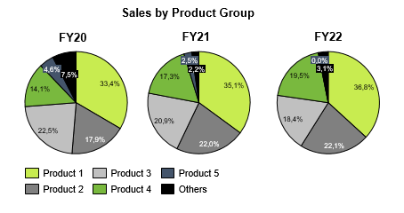
Revenue Split

 | 2022-12-31 |  |  | 2023-12-31 |  |  | 2024-12-31 |  |  | 2025-12-31
Dummy 1
Dummy 2
Dummy 3
Dummy 4

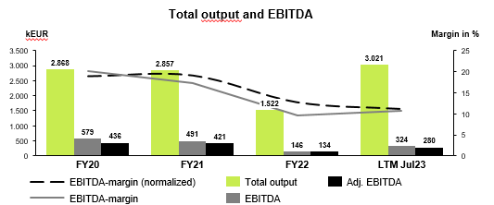
Total Output and EBITDA

 | 2022-12-31 | 2023-12-31 | 2024-12-31 | 2025-12-31
 | FY | FY | FY | LTM
EBITDA-margin (normalized) | (26.8%) | (40.7%) | (37.3%) | (38.5%)
EBITDA-margin | (26.7%) | (41.8%) | (39.0%) | (39.7%)
Total Output | 16,417 | 15,516 | 17,011 | 15,236
EBITDA | (4,387) | (6,491) | (6,638) | (6,045)
Adj. EBITDA | (4,405) | (6,321) | (6,343) | (5,859)

EBITDA-Bridge

 | EBITDA FY22 Act. | ∆ Revenues | ∆ Change in inventory | ∆ Own work capitalized | ∆ Dummy 1 | ∆ Dummy 2 | ∆ Dummy 3 | ∆ Cost of materials | ∆ Personnel expenses | ∆ Premise costs | ∆ Repair and maintenance | ∆ Sales costs | ∆ Delivery costs | ∆ Vehicle costs | ∆ Insurance, contributions and levies expenses | ∆ Advertising and travel expenses | ∆ Other operating income | ∆ Other operating expenses | ∆ Dummy 1 | ∆ Dummy 2 | ∆ Dummy 3 | EBITDA FY23 Act. | ∆ Revenues | ∆ Change in inventory | ∆ Own work capitalized | ∆ Dummy 1 | ∆ Dummy 2 | ∆ Dummy 3 | ∆ Cost of materials | ∆ Personnel expenses | ∆ Premise costs | ∆ Repair and maintenance | ∆ Sales costs | ∆ Delivery costs | ∆ Vehicle costs | ∆ Insurance, contributions and levies expenses | ∆ Advertising and travel expenses | ∆ Other operating income | ∆ Other operating expenses | ∆ Dummy 1 | ∆ Dummy 2 | ∆ Dummy 3 | EBITDA FY24 Act.

EBITDA | (4,387) | (1,393) | 492 | - | - | - | - | (453) | (195) | 5 | (7) | - | 56 | (10) | (11) | (37) | (56) | (42) | - | - | - | (6,038) | 1,344 | 151 | - | - | - | - | (311) | (763) | (82) | (9) | - | (16) | (51) | 4 | 23 | 78 | (201) | - | - | - | (5,873)
Check |  |  |  |  |  |  |  |  |  |  |  |  |  |  |  |  |  |  |  |  |  | 453 |  |  |  |  |  |  |  |  |  |  |  |  |  |  |  |  |  |  |  |  | 765

Monthly Trade Working Capital

 | 2022-01-31 | 2022-02-28 | 2022-03-31 | 2022-04-30 | 2022-05-31 | 2022-06-30 | 2022-07-31 | 2022-08-31 | 2022-09-30 | 2022-10-31 | 2022-11-30 | 2022-12-31 | 2023-01-31 | 2023-02-28 | 2023-03-31 | 2023-04-30 | 2023-05-31 | 2023-06-30 | 2023-07-31 | 2023-08-31 | 2023-09-30 | 2023-10-31 | 2023-11-30 | 2023-12-31 | 2024-01-31 | 2024-02-29 | 2024-03-31 | 2024-04-30 | 2024-05-31 | 2024-06-30 | 2024-07-31 | 2024-08-31 | 2024-09-30 | 2024-10-31 | 2024-11-30 | 2024-12-31 | 2025-01-31 | 2025-02-28 | 2025-03-31 | 2025-04-30 | 2025-05-31 | 2025-06-30 | 2025-07-31 | 2025-08-31 | 2025-09-30 | 2025-10-31 | 2025-11-30
Inventories | - | - | - | - | - | - | - | - | - | - | - | 1,953 | 1,953 | 1,953 | 1,953 | 1,953 | 1,953 | 2,718 | 2,718 | 2,718 | 2,951 | 2,951 | 2,951 | 2,652 | 2,652 | 2,652 | 2,652 | 2,672 | 2,672 | 2,676 | 2,676 | 2,676 | 2,676 | 2,656 | 2,600 | 3,856 | 3,856 | 3,856 | 3,856 | 3,856 | 3,856 | 3,856 | 3,856 | 3,856 | 3,856 | 3,856 | 3,856
Trade receivables | - | - | - | - | - | - | - | - | - | - | - | 1,781 | 1,633 | 1,793 | 1,751 | 1,672 | 1,639 | 1,444 | 1,348 | 1,746 | 1,767 | 1,716 | 2,131 | 1,586 | 1,606 | 1,675 | 1,804 | 1,818 | 1,639 | 1,553 | 1,339 | 1,334 | 1,599 | 1,532 | 1,355 | 1,989 | 1,577 | 1,852 | 1,736 | 1,754 | 2,011 | 1,977 | 1,432 | 1,896 | 1,659 | 1,609 | 1,583
Trade payables | - | - | - | - | - | - | - | - | - | - | - | (753) | (720) | (919) | (1,279) | (903) | (856) | (847) | (672) | (562) | (855) | (651) | (666) | (898) | (972) | (606) | (595) | (798) | (945) | (873) | (1,612) | (1,160) | (1,327) | (699) | (767) | (1,270) | (1,120) | (1,119) | (838) | (831) | (845) | (425) | (599) | (544) | (382) | (261) | (636)
Advance payments received | - | - | - | - | - | - | - | - | - | - | - | (50) | (50) | (50) | (50) | (50) | (50) | (50) | (50) | (50) | (50) | (50) | (50) | (50) | (50) | (50) | (50) | (50) | (50) | (50) | (50) | (50) | (50) | (50) | (50) | (50) | (50) | (50) | (50) | - | - | - | - | - | - | - | -
Trade working capital | - | - | - | - | - | - | - | - | - | - | - | 2,931 | 2,816 | 2,778 | 2,375 | 2,672 | 2,687 | 3,265 | 3,345 | 3,853 | 3,813 | 3,966 | 4,365 | 3,290 | 3,237 | 3,671 | 3,811 | 3,642 | 3,315 | 3,306 | 2,352 | 2,799 | 2,897 | 3,438 | 3,138 | 4,524 | 4,263 | 4,539 | 4,703 | 4,779 | 5,022 | 5,407 | 4,690 | 5,208 | 5,133 | 5,204 | 4,803
Net working capital | - | - | - | - | - | - | - | - | - | - | - | 2,018 | 1,941 | 1,856 | 1,636 | 1,877 | 2,079 | 2,587 | 2,765 | 3,338 | 3,125 | 3,386 | 3,828 | 2,937 | 2,960 | 3,326 | 3,293 | 3,094 | 2,803 | 2,813 | 1,995 | 2,390 | 2,467 | 3,063 | 2,782 | 4,243 | 3,980 | 4,237 | 4,366 | 4,450 | 4,693 | 5,056 | 4,070 | 4,622 | 4,635 | 4,853 | 4,466
Cash | - | - | - | - | - | - | - | - | - | - | - | 3,008 | 3,047 | 2,975 | 2,637 | 2,548 | 2,108 | 2,385 | 2,235 | 2,010 | 2,161 | 1,926 | 1,791 | 2,716 | 2,891 | 2,759 | 3,123 | 2,307 | 2,588 | 2,246 | 2,303 | 2,056 | 1,633 | 1,062 | 1,297 | 1,004 | 1,408 | 1,219 | 1,049 | 1,162 | 1,028 | 874 | 1,708 | 1,568 | 1,709 | 1,707 | 1,884
Revenues | - | - | - | - | - | - | - | - | - | - | - | - | 1,088 | 1,216 | 1,446 | 1,326 | 1,200 | 1,230 | 1,218 | 1,358 | 1,299 | 1,084 | 1,324 | 1,529 | 1,341 | 1,376 | 1,660 | 1,333 | 1,745 | 1,098 | 1,488 | 1,264 | 1,423 | 1,335 | 1,322 | 1,275 | 1,355 | 1,472 | 1,118 | 1,363 | 1,514 | 1,056 | 1,111 | 1,379 | 1,124 | 1,212 | 1,193
TWC in % LTM Revenue | 0% | 0% | 0% | 0% | 0% | 0% | 0% | 0% | 0% | 0% | 0% | 18% | 0% | 0% | 0% | 0% | 0% | 0% | 0% | 0% | 0% | 0% | 0% | 22% | 21% | 24% | 24% | 23% | 20% | 21% | 14% | 17% | 18% | 21% | 19% | 27% | 26% | 27% | 29% | 29% | 31% | 34% | 30% | 33% | 33% | 34% | 32%
Trade Working Capital

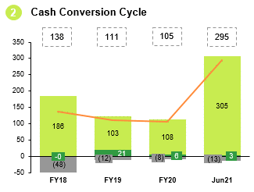
Cash Conversion Cycle

 | 2022-12-31 | 2023-12-31 | 2024-12-31 | 2025-12-31

Ø Days inventory outstanding (DIO) | 93 | 120 | 168 | 144
Ø Days sales outstanding (DSO) | 39 | 38 | 44 | 34
Ø Days payables outstanding (DPO) | (38) | (41) | (55) | (12)
Cash conversion cycle | 94 | 117 | 156 | 167

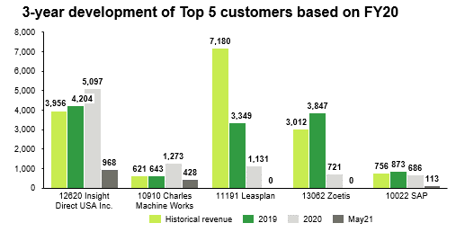
TOP Customer Analyse

 | Customer 1 | Customer 2 | Customer 3 | Customer 4 | Customer 5

FYXX
FYXX
FYXX
FYXX

Contribution Margin

2020-12-31
 | Revenue | Contribution margin 1 in % | Revenue
Dummy 1
Dummy 2
Dummy 3
Dummy 4
Total output

